ЧЛ
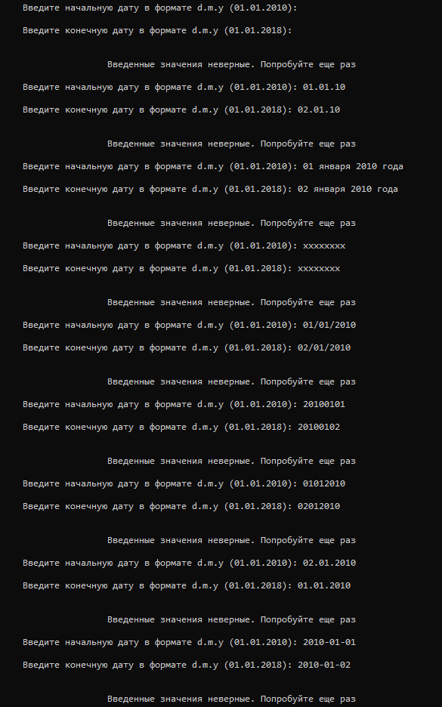
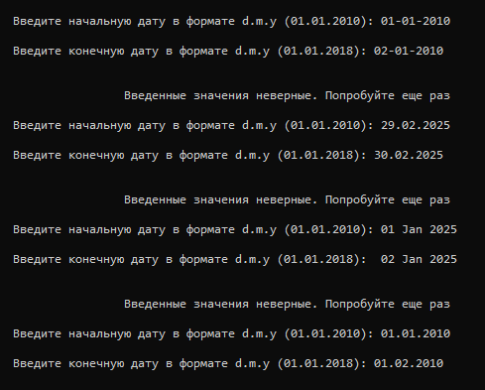
Название | Проверка ввода входных данных в программе "CALENDAR_1.1"
Предусловие | Открыть программу "CALENDAR_1.1"
Окружение | Windows 10 Pro
 | Ввод значений в формате "01.01.2010" - введеные значения верные
 | Ввод пустых значений - введеные значения неверные
 | Ввод значений в формате "01.01.10" - введеные значения неверные
 | Ввод значений в формате "01 января 2010 года" - введеные значения неверные
 | Ввод значений в формате "ххххххххх" - введеные значения неверные
Проверки | Ввод значений в формате "01/01/2010" - введеные значения неверные
 | Ввод значений в формате "20100101" - введеные значения неверные
 | Ввод значений в формате "01012010" - введеные значения неверные
 | Введение данных в формате "01.01.2010" в очередности конечная-начальная дата - введеные значения неверные
 | Ввод значений в формате "2010-01-01" - введеные значения неверные
 | Ввод значений в формате "01-01-2010" - введеные значения неверные
 | Проверка месяца февраль 29 и 30 днем месяца 2025 года - введеные значения неверные
 | Ввод значений в формате "01 Jan 2025" - введеные значения неверные
 | Ввод значений в формате "мм.дд.гггг" - введеные значения неверные

Баг репорты
id | 1
Заголовок | Вывод неверного формата данных диапазона дат в программе "CALENDAR_1.1"
Шаги | 1 | Открыть программу "CALENDAR_1.1"
 | 2 | Ввести начальную дату 01.01.2020, нажать "enter"
 | 3 | Ввести конечную дату 02.01.2020, нажать "enter"
 | 4 | Отображается отличающийся формат даты от введенного

Фактический результат | Вывод неверных данных
Ожидаемый результат | Вывод верных данных
Примечание | Отсутсвтие требований к выведенному формату даты. Сравнивая его с введенным - он неверный
Окружение | Windows 10 Pro
Серьезность | major
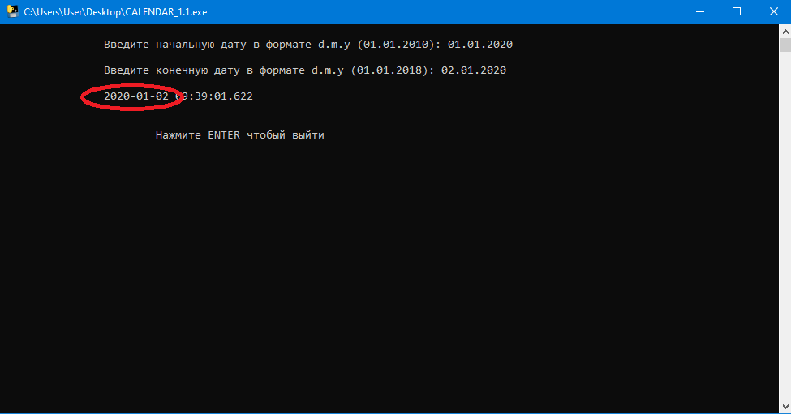

id | 2
Заголовок | Ошибка по тексту в программе "CALENDAR_1.1"
Шаги | 1 | Ввести начальную дату 10.10.2010, нажать "enter"
 | 2 | Ввести конечную дату 11.10.2010, нажать "enter"
 | 3 | Отображается строка с датой и строка закрытия программы

Фактический результат | Отображается строка с ошибкой в слове "чтобый"
Ожидаемый результат | Отображение в строке слова "чтобы"
Примечание | Открыть программу "CALENDAR_1.1"
Окружение | Windows 10 Pro
Серьезность | trivial
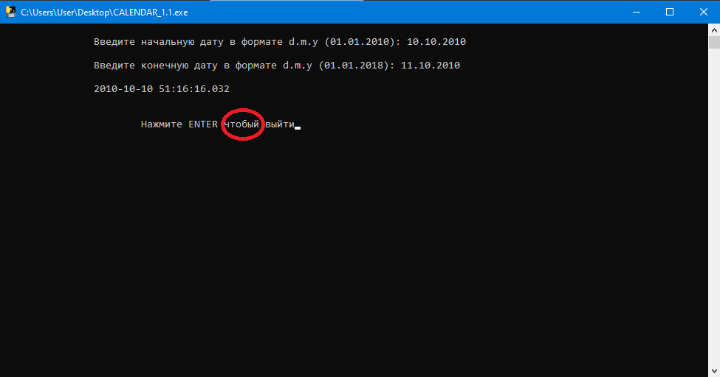

id | 3
Заголовок | Вывод несуществующего формата времени диапазона дат в программе "CALENDAR_1.1"
Шаги | 1 | Открыть программу "CALENDAR_1.1"
 | 2 | Ввести начальную дату 01.01.2020, нажать "enter"
 | 3 | Ввести конечную дату 02.01.2020, нажать "enter"
 | 4 | Отображается несуществующий формат времени

Фактический результат | Секунды отображаются в виде десятичного числа
Ожидаемый результат | Формат времени чч.мм.сс (в зависимости от требований)
Примечание | Отсутсвтие требований к выведенному формату даты. Сравнивая его с введенным - он неверный
Окружение | Windows 10 Pro
Серьезность | major
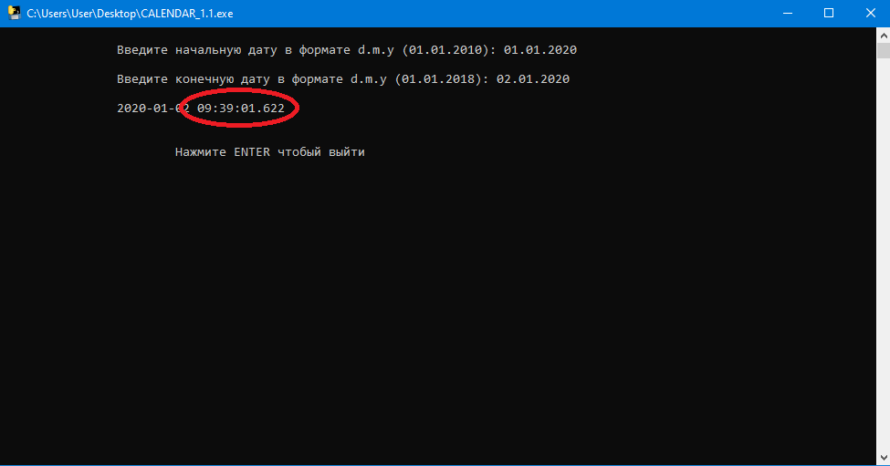

id | 4
Заголовок | Ошибка по тексту в программе "CALENDAR_1.1"
Шаги | 1 | Открыть программу "CALENDAR_1.1"
 | 2 | Отображается строка ввода даты с ошибкой в формате

Фактический результат | в тексте указан формат даты "d.m.y"
Ожидаемый результат | "дд.мм.гггг" или 'dd.mm.yyyy" (в зависимости от требований)
Примечание
Окружение | Windows 10 Pro
Серьезность | trivial

